втулки
ТОО "Казфитингпласт" |  |  |  |  |  | Республика Казахстан, г.Сарань ул. Кужанова 4а
 |  |  |  |  |  | тел: +7 701 511 87 27
 |  |  |  |  |  | email: pavkaraganda@yandex.ru

SDR 17 (PN10) SDR 11 (PN16)
 |  |  |  |  |  | Цена тг.
d(mm) | z(mm) | d1(mm) | d2(mm) | L(mm) | L1(mm) | SDR 17 PN10 | SDR 11 PN16
20 | 89 | 27 | 45 | 64 | 7 | - | 360 | Втулка под фланец
25 | 86 | 33 | 58 | 65 | 9 | - | 380
32 | 80 | 42 | 68 | 54 | 10 | - | 480
40 | 85 | 51 | 78 | 57 | 11 | - | 520
50 | 92 | 61 | 88 | 63 | 12 | - | 640
63 | 100 | 75 | 102 | 69 | 14 | - | 700
75 | 120 | 89 | 122 | 87 | 16 | - | 920
90 | 140 | 106 | 138 | 101 | 17 | 1,100 | 1,180
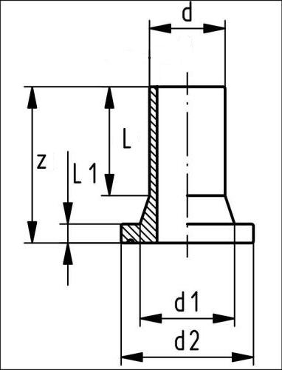
110 | 160 | 126 | 158 | 120 | 18 | 1,500 | 1,600
125 | 170 | 132 | 158 | 123 | 25 | 1,760 | 1,960
140 | 191 | 155 | 188 | 130 | 25 | 2,600 | 2,900
160 | 180 | 176 | 212 | 133 | 25 | 3,000 | 3,360
180 | 190 | 180 | 212 | 160 | 30 | 3,520 | 3,900
200 | 200 | 234 | 268 | 132 | 32 | 4,300 | 5,900
225 | 200 | 235 | 268 | 138 | 32 | 5,600 | 6,300
250 | 215 | 285 | 320 | 130 | 35 | 10,100 | 11,200
280 | 228 | 291 | 320 | 145 | 35 | 11,000 | 13,300
315 | 238 | 335 | 370 | 150 | 35 | 15,100 | 16,800
355 | 258 | 373 | 430 | 165 | 40 | 23,800 | 28,700
400 | 285 | 427 | 482 | 182 | 46 | 32,900 | 37,800
450 | 250 | 460 | 535 | 150 | 60 | 39,600 | 44,100
500 | 270 | 530 | 585 | 170 | 60 | 44,100 | 49,000
560 | 280 | 615 | 685 | 180 | 60 | 56,000 | 74,800
630 | 270 | 642 | 685 | 170 | 60 | 71,700 | 91,000
710 | 280 | 737 | 800 | 180 | 60 | 140,000 | -
800 | 290 | 840 | 905 | 190 | 60 | 168,600 | -
900 | 340 | 944 | 1,005 | 240 | 60 | 191,200 | -
1000 | 350 | 1047 | 1,110 | 250 | 60 | 246,800 | -
1200 |  |  |  |  |  | - | -
1400 |  |  |  |  |  | - | -
1600 |  |  |  |  |  | - | -

тройники
ТОО "Казфитингпласт" |  |  |  |  | Республика Казахстан, г.Сарань ул. Кужанова 4а
 |  |  |  |  | тел: +7 701 511 87 27
 |  |  |  |  | email: pavkaraganda@yandex.ru
SDR 17 (PN10) SDR 11 (PN16)
 |  |  |  | Цена тг.
d(mm) | Z(mm) | Z1(mm) | L(mm) | SDR 17 PN10 | SDR 11 PN16
20 | 150 | 75 | 52 | 0 | 680 | Тройники
25 | 160 | 80 | 52 | 0 | 780 | равносторонние
32 | 170 | 85 | 54 | 0 | 840 | литые
40 | 190 | 95 | 57 | 0 | 960
50 | 210 | 105 | 63 | 0 | 1000
63 | 230 | 115 | 65 | 0 | 1060
75 | 264 | 132 | 72 | 0 | 1720
90 | 300 | 150 | 81 | 1940 | 2240
110 | 330 | 165 | 86 | 2700 | 2900
125 | 366 | 183 | 92 | 4140 | 4600
140 | 396 | 198 | 92 | 5700 | 9400
160 | 420 | 210 | 102 | 6700 | 9700
180 | 460 | 230 | 107 | 11800 | 13500
200 | 500 | 250 | 117 | 14000 | 16500
225 | 540 | 270 | 122 | 15700 | 22200
250 | 576 | 288 | 130 | 26700 | 31500
280 | 616 | 308 | 139 | 42700 | 50200
315 | 690 | 345 | 150 | 53400 | 63000

 |  |  |  | Цена тг.
d(mm) | L(mm) | I (mm) | Z(mm) | SDR 17 PN10 | SDR 11 PN16
 |  |  |  |  |  | Тройники
160 | 460 | 150 | 230 | 4500 | 5705 | равносторонние
180 | 480 | 150 | 240 | 5090 | 7522 | сварные
200 | 500 | 150 | 250 | 6550 | 9660
225 | 530 | 150 | 265 | 9130 | 13500
250 | 750 | 250 | 375 | 14265 | 21000
280 | 780 | 250 | 390 | 19195 | 28300
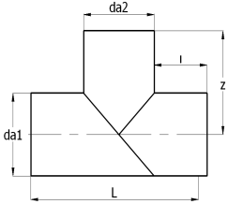
315 | 920 | 300 | 460 | 27500 | 40650
355 | 960 | 300 | 480 | 37110 | 54640
400 | 1000 | 300 | 500 | 48290 | 71325
450 | 1050 | 300 | 525 | 64500 | 95280
500 | 1200 | 350 | 600 | 89940 | 132600
560 | 1260 | 350 | 630 | 118755 | 175255
630 | 1330 | 350 | 665 | 159770 | 235370
710 | 1410 | 350 | 705 | 288835
800 | 1500 | 350 | 450 | 310260
900 | 1800 | 450 | 900
1000 | 2000 | 450 | 1500

11'-30'-60' отводы
ТОО "Казфитингпласт" |  |  |  | Республика Казахстан, г.Сарань ул. Кужанова 4а
 |  |  |  | тел: +7 701 511 87 27
 |  |  |  | email: pavkaraganda@yandex.ru

SDR 17 (PN10) SDR 11 (PN16)
 |  |  |  | Цена тг.
d(mm) | L(mm) | R(mm) | z(mm) | SDR 17 PN10 | SDR 11 PN16
110 | 150 | 165 | 194 | 740 | 1080 | Отводы 11°-30°
125 | 150 | 188 | 200 | 970 | 1440 | сварные
140 | 150 | 210 | 206 | 1250 | 1840
160 | 150 | 240 | 214 | 1650 | 2445
180 | 150 | 270 | 220 | 2120 | 3135
200 | 150 | 300 | 230 | 2685 | 3960
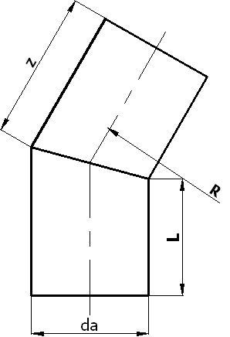
225 | 150 | 338 | 241 | 3490 | 5145
250 | 250 | 375 | 350 | 6420 | 9495
280 | 250 | 420 | 362 | 8190 | 12085
315 | 250 | 473 | 428 | 11350 | 16750
355 | 300 | 533 | 443 | 15875 | 23375
400 | 300 | 600 | 461 | 20620 | 30460
450 | 300 | 675 | 481 | 26795 | 39575
500 | 300 | 750 | 551 | 35975 | 53040
560 | 350 | 840 | 575 | 48630 | 71815
630 | 350 | 945 | 603 | 63570 | 93765
710 | 350 | 1065 | 636 | 89090 | 121125
800 | 350 | 1200 | 672 | 116350 | 176715
900 | 350 | 1350 | 705 | 191160 | 312750
1000 | 350 | 1500 | 752 | 302040 | 376920

 |  |  |  | Цена тг.
d(mm) | L(mm) | R(mm) | z (mm) | SDR 17 PN10 | SDR 11 PN16
90 |  |  |  |  |  | Отводы 60°
110 | 150 | 165 | 245 | 1060 | 1550 | сварные
125 | 150 | 188 | 258 | 1430 | 2120
140 | 150 | 210 | 271 | 1860 | 2740
160 | 150 | 240 | 288 | 2595 | 3845
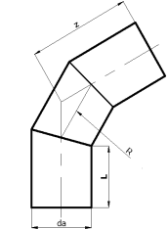
180 | 150 | 270 | 305 | 3650 | 5100
200 | 150 | 300 | 323 | 4455 | 6570
225 | 150 | 338 | 345 | 6060 | 8940
250 | 250 | 375 | 466 | 9885 | 14620
280 | 250 | 420 | 492 | 13055 | 19260
315 | 250 | 473 | 576 | 19460 | 28705
355 | 300 | 533 | 608 | 25755 | 37945
400 | 300 | 600 | 646 | 33935 | 50120
450 | 300 | 675 | 689 | 46310 | 68410
500 | 300 | 750 | 783 | 65410 | 96435
560 | 350 | 840 | 835 | 87020 | 128420
630 | 350 | 945 | 896 | 116760 | 172220
710 | 350 | 1065 | 965 | 170600 | 254600
800 | 350 | 1200 | 1043 | 283400 | 461400
900 | 350 | 1350 | 1078 | 322800 | 595200
1000 | 350 | 1500 | 1110 | 677200 | 875000

45' отводы
ТОО "Казфитингпласт" |  |  |  | Республика Казахстан, г.Сарань ул. Кужанова 4а
 |  |  |  | тел: +7 701 511 87 27
 |  |  |  | email: pavkaraganda@yandex.ru

SDR 17 (PN10) SDR 11 (PN16)
 |  |  |  | Цена тг.
d(mm) | z(mm) | L(mm) | e(mm) | SDR 17 PN10 | SDR 11 PN16
20 | 70 | 52 | 3 |  | 460 | Отводы 45°
25 | 75 | 52 | 3 |  | 500 | литые
32 | 80 | 54 | 3 |  | 500
40 | 85 | 57 | 3.7 |  | 720
50 | 90 | 63 | 4.6 |  | 740
63 | 95 | 65 | 5.8 |  | 780
75 | 105 | 72 | 6.8 |  | 1360
90 | 120 | 81 | 8.2 |  | 1660
110 | 130 | 86 | 10 |  | 2100
125 | 140 | 92 | 11.4 |  | 3100
140 | 164 | 92 | 12.7 |  | 5100
160 | 162 | 102 | 14.6 |  | 5800
180 | 170 | 107 | 16.4 | 7500 | 8200
200 | 186 | 116 | 18.2 | 9000 | 9600
225 | 200 | 123 | 20.5 | 10200 | 12900
250 | 220 | 130 | 22.7 | 23200 | 27800
280 | 230 | 139 | 25.4 | 29200 | 34500
315 | 250 | 150 | 28.6 | 42000 | 49500

 |  |  |  | Цена тг.
d(mm) | L(mm) | R(mm) | z (mm) | SDR 17 PN10 | SDR 11 PN16
90 |  |  |  | 0 | 0 | Отводы 45°
110 | 150 |  |  | 0 | 0 | сварные
125 | 150 | 165 | 228 | 1273 | 1890
140 | 150 | 188 | 237 | 1665 | 2455
160 | 150 | 210 | 249 | 2260 | 3350
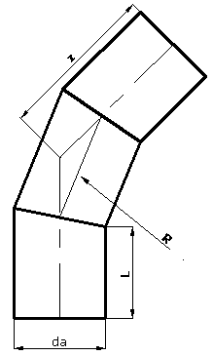
180 | 150 | 240 | 262 | 2970 | 4390
200 | 150 | 270 | 274 | 3870 | 5700
225 | 150 | 300 | 290 | 5150 | 7590
250 | 250 | 338 | 412 | 8765 | 12960
280 | 250 | 375 | 424 | 11260 | 16620
315 | 300 | 420 | 498 | 16800 | 24875
355 | 300 | 473 | 520 | 22270 | 32780
400 | 300 | 533 | 548 | 27400 | 40800
450 | 300 | 600 | 580 | 35600 | 53800
500 | 350 | 675 | 665 | 48200 | 72000
560 | 350 | 750 | 698 | 62600 | 93600
630 | 350 | 840 | 741 | 80800 | 115500
710 | 350 | 945 | 792 | 198000 | 288800
800 | 350 | 1065 | 847 | 247400 | 363000
900 | 300 | 1200 | 955 | 396000 | 528000
1000 | 300 | 1400 | 978 | 627000 | 841400

90' отводы
ТОО "Казфитингпласт" |  |  |  | Республика Казахстан, г.Сарань ул. Кужанова 4а
 |  |  |  | тел: +7 701 511 87 27
 |  |  |  | email: pavkaraganda@yandex.ru

SDR 17 (PN10) SDR 11 (PN16)
 |  |  |  | Цена тг.
d(mm) | z(mm) | L(mm) | e(mm) | SDR 17 PN10 | SDR 11 PN16
20 | 75 | 52 | 3 | 0 | 480 | Оводы 90°
25 | 80 | 52 | 3 | 0 | 500 | литые
32 | 85 | 54 | 3 | 0 | 520
40 | 95 | 57 | 3.7 | 0 | 540
50 | 105 | 63 | 4.6 | 0 | 620
63 | 115 | 65 | 5.8 | 0 | 840
75 | 130 | 72 | 6.8 | 0 | 1440
90 | 150 | 81 | 8.2 | 0 | 1660
110 | 165 | 86 | 10 | 1800 | 2100
125 | 180 | 93 | 11.4 | 3000 | 3100
140 | 202 | 92 | 12.7 | 4200 | 5100
160 | 210 | 103 | 14.6 | 4900 | 6400
180 | 232 | 107 | 16.4 | 9000 | 9900
200 | 253 | 117 | 18.2 | 10600 | 10900
225 | 270 | 122 | 20.5 | 13800 | 15700
250 | 292 | 130 | 22.7 | 19800 | 23200
280 | 320 | 139 | 25.4 | 29200 | 34500
315 | 365 | 150 | 28.6 | 42000 | 49500

 |  |  |  | Цена тг.
d(mm) | L(mm) | R(mm) | z(mm) | SDR 17 PN10 | SDR 11 PN16
90 |  |  |  | 1400 | 1600 | Оводы 90°
110 | 150 |  |  | 1700 | 2000 | сварные
125 | 150 | 188 | 388 | 3200 | 4800
140 | 150 | 210 | 360 | 3800 | 5600
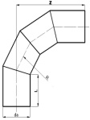
160 | 150 | 240 | 390 | 4800 | 7000
180 | 150 | 270 | 420 | 6000 | 8700
200 | 150 | 300 | 450 | 7200 | 10500
225 | 150 | 338 | 488 | 9000 | 13300
250 | 250 | 375 | 625 | 12400 | 18600
280 | 250 | 420 | 670 | 16000 | 23600
315 | 300 | 473 | 778 | 24300 | 36000
355 | 300 | 533 | 833 | 31600 | 46800
400 | 300 | 600 | 900 | 40800 | 60800
450 | 300 | 675 | 975 | 54400 | 82400
500 | 350 | 750 | 1100 | 72900 | 109400
560 | 350 | 840 | 1190 | 94600 | 142000
630 | 355 | 945 | 1295 | 120400 | 181400
710 | 360 | 1065 | 1415 | 239200 | 330000
800 | 400 | 1200 | 1550 | 346400 | 511400
900 | 450 | 1350 | 1625 | 486600 | 742400
1000 | 500 | 1500 | 1735 | 709400 | 102300

крестовины
ТОО "Казфитингпласт" |  |  |  |  | Республика Казахстан, г.Сарань ул. Кужанова 4а
 |  |  |  |  | тел: +7 701 511 87 27
 |  |  |  |  | email: pavkaraganda@yandex.ru

SDR 17 (PN10) SDR 11 (PN16)
 |  |  |  | Цена тг.
da(mm) | L(mm) | I(mm) | L2(mm) | SDR 17 PN10 | SDR 11 PN16
90 | 350 | 90 | 315 |  | 3400 | Крестовины
110 | 350 | 90 | 335 | 3600 | 4200 | равносторонние
125 | 350 | 90 | 350 | 6200 | 6200
140 | 380 | 98 | 380 | 8400 | 10200
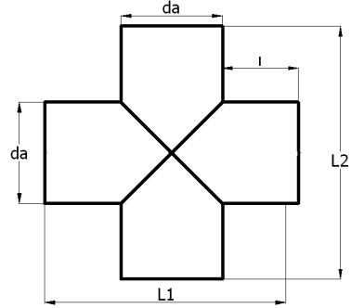
160 | 460 | 150 | 460 | 9800 | 12800
180 | 480 | 150 | 480 | 18000 | 19800
200 | 500 | 150 | 500 | 21200 | 22000
225 | 530 | 150 | 530 | 23600 | 24400
250 | 750 | 250 | 750 | 24200 | 36000
280 | 780 | 250 | 780 | 31200 | 46000
315 | 920 | 300 | 920 | 47200 | 71600
355 | 960 | 300 | 960 | 61600 | 92200
400 | 1000 | 300 | 1000 | 78600 | 118000
450 | 1050 | 300 | 1050 | 102200 | 155400
500 | 1200 | 350 | 1200 | 139600 | 210000
560 | 1260 | 350 | 1260 | 181000 | 273000
630 | 1330 | 350 | 1350 | 147900 | 355400

тройники переходники св2
ТОО "Казфитингпласт" |  |  |  |  | Республика Казахстан, г.Сарань ул. Кужанова 4а
 |  |  |  |  | тел: +7 701 511 87 27
SDR 17 (PN10) SDR 11 (PN16) |  |  |  |  | email: pavkaraganda@yandex.ru
 |  |  |  | Цена тг.
d1(mm) | d2(mm) | L(mm) | Z(mm) | SDR 17 PN10 | SDR 11 PN16 | Тройники
225 | 50 | 350 | 238 | 11,500 | 14,860 | 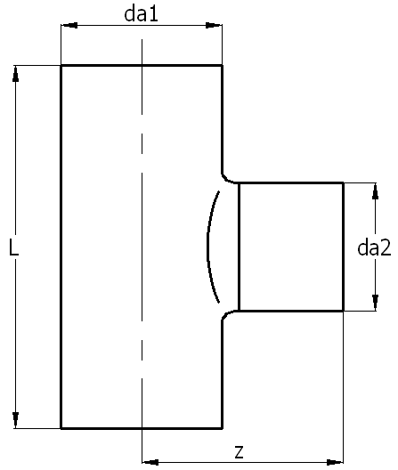 переходники
225 | 63 | 363 | 238 | 12,360 | 14,860 | сварные
225 | 75 | 375 | 238 | 13,200 | 14,860
225 | 90 | 390 | 238 | 13,540 | 14,860
225 | 110 | 410 | 238 | 14,000 | 16,180
225 | 125 | 425 | 238 | 15,500 | 18,140
225 | 140 | 440 | 238 | 15,840 | 19,800
225 | 160 | 460 | 238 | 16,180 | 20,600
225 | 180 | 480 | 238 | 17,800 | 23,100
225 | 200 | 500 | 238 | 10,160 | 33,000
250 | 50 | 450 | 250 | 14,800 | 18,100
250 | 63 | 460 | 250 | 15,180 | 18,100
250 | 75 | 475 | 250 | 15,700 | 18,100
250 | 90 | 490 | 250 | 16,160 | 18,100
250 | 110 | 510 | 250 | 17,000 | 19,800
250 | 125 | 525 | 250 | 17,300 | 21,400
250 | 140 | 540 | 250 | 17,800 | 22,700
250 | 160 | 560 | 250 | 18,160 | 24,700
250 | 180 | 580 | 250 | 19,000 | 27,200
250 | 200 | 600 | 250 | 19,800 | 32,180
250 | 225 | 620 | 250 | 20,000 | 33,000
280 | 50 | 435 | 265 | 18,100 | 21,960
280 | 63 | 450 | 265 | 19,000 | 22,300
280 | 75 | 475 | 265 | 19,480 | 22,780
280 | 90 | 490 | 265 | 19,800 | 23,100
280 | 110 | 510 | 265 | 20,460 | 24,700
280 | 125 | 525 | 265 | 20,800 | 26,400
280 | 140 | 540 | 265 | 21,100 | 28,900
280 | 160 | 560 | 265 | 21,440 | 29,700
280 | 180 | 580 | 290 | 22,280 | 32,180
280 | 200 | 600 | 290 | 23,100 | 33,000
280 | 225 | 625 | 290 | 23,900 | 40,400
280 | 250 | 645 | 290 | 24,400 | 42,900

редуктор1
ТОО "Казфитингпласт" |  |  |  |  | Республика Казахстан, г.Сарань ул. Кужанова 4а
 |  |  |  |  | тел: +7 701 511 87 27
 |  |  |  |  | email: pavkaraganda@yandex.ru

SDR 17 (PN10) SDR 11 (PN16)
 |  |  |  |  | Цена тг.
d(mm) | d1(mm) | Z(mm) | L(mm) | L1(mm) | SDR 17 PN10 | SDR 11 PN16 | Редуктор
25 | 20 | 120 | 54 | 52 | - | 480
32 | 20 |  |  |  | - | -
32 | 25 | 130 | 57 | 52 | - | 480
40 | 20 |  |  |  | - | -
40 | 25 | 130 | 57 | 52 | - | 630
40 | 32 | 130 | 57 | 52 | - | 640
50 | 25 | 140 | 63 | 52 | - | 700
50 | 32 | 140 | 63 | 52 | - | 700
50 | 40 | 140 | 63 | 52 | - | 700
63 | 25 |  |  |  | - | 700
63 | 32 | 150 | 65 | 53 | - | 700
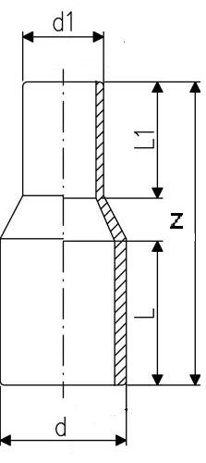
63 | 40 | 150 | 65 | 57 | - | 700
63 | 50 | 150 | 65 | 57 | - | 820
75 | 32 |  |  |  | - | 800
75 | 40 | 170 | 72 | 63 | - | 800
75 | 50 | 170 | 72 | 63 | - | 800
75 | 63 | 170 | 72 | 65 | - | 820
90 | 50 | 190 | 81 | 65 | - | 900
90 | 63 | 190 | 81 | 65 | 780 | 960
90 | 75 | 190 | 100 | 70 | 900 | 1,000
110 | 32 |  |  |  | - | 1,160
110 | 50 | 190 |  |  | - | 1,160
110 | 63 | 190 | 91 | 65 | 900 | 1,080
110 | 75 | 205 | 86 | 70 | 1,100 | 1,240
110 | 90 | 205 | 95 | 81 | 1,100 | 1,240
125 | 63 | 205 | 87 | 61 | 1,140 | 1,280
125 | 75 | 187 | 97 | 72 | 1,380 | 1,500
125 | 90 | 215 | 101 | 81 | 1,260 | 1,500
125 | 110 | 215 | 102 | 86 | 1,380 | 1,500
140 | 75 |  |  |  | - | 2,900
140 | 90 | 215 | 113 | 70 | 2,780 | 2,900
140 | 110 | 230 | 111 | 79 | 2,780 | 2,900
140 | 125 | 230 | 110 | 82 | 2,780 | 3,000
160 | 90 | 230 | 110 | 90 | 2,900 | 3,200
160 | 110 | 211 | 108 | 74 | 2,900 | 3,300
160 | 125 | 217 | 108 | 86 | 3,100 | 3,600
160 | 140 | 245 | 108 | 92 | 3,100 | 3,600
180 | 90 |  |  |  | 3,100 | 3,600
180 | 110 | 245 | 136 | 96 | 3,400 | 3,700
180 | 125 | 229 | 140 | 79 | 3,900 | 4,600
180 | 140 | 245 | 139 | 92 | 4,300 | 4,700
180 | 160 | 270 | 137 | 92 | 4,780 | 6,440

